SOP quy dinh nhiet do
Foxconn Industrial Internet Co.,Ltd Standard Operating Proceduce QUI ĐỊNH THAO TÁC TIÊU CHUẨN
Product Sản phẩm | Orchid | Station Công đoạn | Quy định nhiệt độ gia nhiệt cho từng loại linh kiện sản phẩm Orchid The heating temperature specifications for each component of Orchid products. | Equipment, tool Thiết bị, dụng cụ | NA | Document code Mã tài liệu | Version Phiên bản | A | Page Trang | 1

Chú ý: Mỗi loại linh kiện có sức chịu nhiệt riêng, nên khi dùng máy khò/ máy hàn phải tuân thủ nghiêm ngặt về tiêu chuẩn nhiệt độ
cho từng loại linh kiện như dưới đây:
Each type of component has its own heat resistance, so when using a torch/welding machine, you must strictly comply with
the temperature standards for each type of component as below.:
1. Linh kiện connecter nhiệt độ máy khò là 410+/-10 độ , máy hàn là 290+/-10 thời gian </=45s, ảnh minh họa linh kiện H1
Connecter component temperature of torch is 410+/-10 degrees, welding machine is 290+/-10 time </=45s, Image H1
2. Linh kiện thạch anh nhiệt độ máy khò là 400+/-10 , máy hàn là 290+/-10, thời gian </=30s., ảnh minh họa linh kiện H2
Quartz component, torch temperature is 300+/-10, welding machine temperature is 290+/-10, time </=30s,image H2
3. Linh kiện đèn Led nhiệt độ máy khò là 400+/-10,máy hàn là 290+/-10,, thời gian </=25s., ảnh minh họa linh kiện H3
LED light components, torch temperature is 400+/-10, welding machine temperature is 290+/-10, time </=25s,image H3
4. Tụ gốm, tụ hóa , transister, SO-IC nhiệt độ máy khò là 410+/-10,máy hàn là 390+/-10, thời gian 25-60s., ảnh minh họa linh kiện H4
Ceramic capacitors, electrolytic capacitors, transistors, SO-IC, torch temperature is 410+/-10, welding machine is 390+/-10
, time is 25-60s seconds, image H4
5. BGA nhiệt độ quy định theo data sheet của từng BGA, trước khi thay cần vào Hcap check data sheet của BGA xem sức chịu
nhiệt của BGA là bao nhiêu, từ đó điều chỉnh Profile của máy thay BGA.
BGA temperature is specified according to the data sheet of each BGA. Before replacing, you need to go to Hcap to check the
BGA data sheet to see what the heat resistance of the BGA is, and then adjust the profile of the BGA replacement machine
6. Sau khi sửa khò hàn thay thế linh kiện xong phải ngoại quan xung quanh vị trí sửa chữa và mặt sau vị trí linh kiện đối diện vị trí
khò để kiểm tra xem có phát sinh vỡ kiện, lệch vị, xô kiện hay không.
After repairing and replacing the components, you must inspect the surrounding area of ​​the repair and the back of the compont opposit
the soldering location to check for any breakage, misalignment, or displacement
Đặc biệt chú ý: Khi dùng máy khò để gia nhiệt các linh kiện cạnh linh kiện mẫn cảm / dễ biến dạng cần che chắn cẩn thận bằng
công cụ,như hình H5
Khi thao tác sửa chữa sản phầm bằng máy khò cần chú ý khoảng cách từ mũ khò đến vật liệu phải có khoảng các lớn hơn 5mm
Special attention: When using a torch to heat components next to sensitive/deformable components, you should carefully cover them
with tools, image H5
When repairing products using a hot air gun, it is important to note that the distance from the hot air gun to the material m st be
greater than 5mm.
Công cụ che chắn bảo vệ linh kiện
Shielding tool protects components
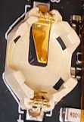
H1
 |  |  | Operation steps : Các bước thao tác:
Equipmen Thiết bị (Jig & Fixture):
Equipment name Tên thiết bị | Specification Qui cách | Quantity Số lượng

Máy hàn soldering machine | Quick h203 | 1
Máy khò Torch machine | Quick 865 | 1

H2

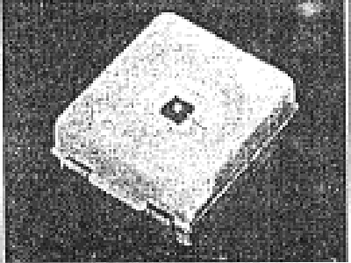
H3

Attention item Hạng mục chú ý：
Yêu cầu đeo găng tay ESD khi thao tác
Required to wearing ESD gloves when handling
1
Yêu cầu đeo dây tĩnh điện khi thao tác
W When handling requires wearing electrostatic wire
2

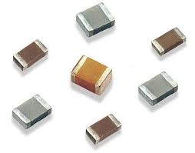
H4
 |  |  |  |  |  |  |  |  | 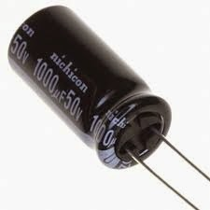
3
Bàn nóng, máy hàn, máy khò cần quản chế nhiệt độ:
Hot tables, welding machines, and torches need
temperature control

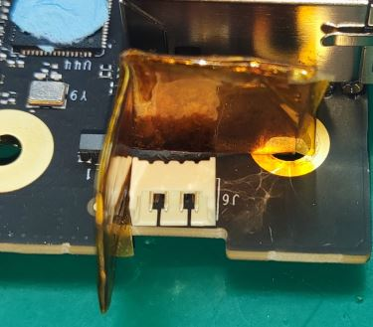
 |  |  |  |  |  |  |  |  | 

H5
Phương pháp che chắn
Shielding method
 |  |  | 

            

